受取確認書
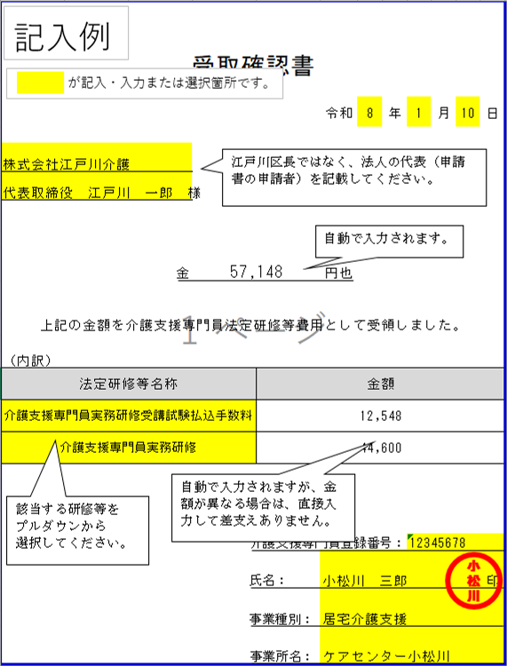

受取確認書

 |  |  | 令和 | 年 | 月 | 日

様

 | 金 |  | 円也

上記の金額を介護支援専門員法定研修等費用として受領しました。

（内訳）
法定研修等名称 |  | 金額

介護支援専門員登録番号：

氏名：
印

事業種別：

事業所名：

